176-177研究関係従事者数
176 科学技術・学術 |  |  |  |  |  |  |  |  |  |  | Science and Technology 177

 |  |  |  | 研 究 関 係 | 従 業 者 数
 |  |  |  | Number of R&D Personnel | by Occupation
＜人文・社会科学を含む＞Including Social Sciences and Humanities |  |  |  |  |  |  |  |  |  |  | （単位：人)(Unit:persons）
 |  |  |  |  |  |  |  |  |  |  | 研究者１人
 | 区 分 Type | 研究関係 | 研 究 者 |  | 研 究 補 助 者 |  | 技 能 者 |  | 研究事務その他の関係者 |  | 当たり研究
年 Year |  | 従業者数 | Researchers | 割合(％) | Assistant research | 割合(％) | Technicians | 割合(％) | Clerical and other | 割合(％) | 支援者数
 |  | Total |  |  | workers |  |  |  | supporting personnel |  | (※)

Universities &
Colleges
Private Research
Institutes
Universities &
Colleges
Universities &
Colleges
Private Research
Institutes
Universities &
Colleges
Universities &
Colleges
平成15('03) 総数 Total |  | 968,092 | 757,339 | 78.2 | 67,040 | 6.9 | 65,143 | 6.7 | 78,570 | 8.1 | 0.28
16('04) 総数 Total |  | 994,348 | 787,264 | 79.2 | 67,389 | 6.8 | 62,450 | 6.3 | 77,245 | 7.8 | 0.26
17('05) 総数 Total |  | 1,009,937 | 790,932 | 78.3 | 73,106 | 7.2 | 67,582 | 6.7 | 78,317 | 7.8 | 0.28
Universities &
Colleges
18('06) 総数 Total |  | 1,036,155 | 819,931 | 79.1 | 71,726 | 6.9 | 65,512 | 6.3 | 78,986 | 7.6 | 0.26
19('07) 総数 Total |  | 1,052,056 | 826,565 | 78.6 | 73,874 | 7.0 | 68,434 | 6.5 | 83,184 | 7.9 | 0.27

Private Research
Institutes
Universities &
Colleges
20('08) 総数 Total |  | 1,055,182 | 827,291 | 78.4 | 75,019 | 7.1 | 68,502 | 6.5 | 84,371 | 8.0 | 0.28
21('09) 総数 Total |  | 1,065,037 | 838,974 | 78.8 | 75,520 | 7.1 | 65,821 | 6.2 | 84,722 | 8.0 | 0.27
22('10) 総数 Total |  | 1,063,181 | 840,293 | 79.0 | 74,805 | 7.0 | 62,656 | 5.9 | 85,426 | 8.0 | 0.27
23('11) 総数 Total |  | 1,064,764 | 842,868 | 79.2 | 74,857 | 7.0 | 60,127 | 5.6 | 86,912 | 8.2 | 0.26
24('12) 総数 Total |  | 1,057,604 | 844,430 | 79.8 | 71,848 | 6.8 | 56,730 | 5.4 | 84,596 | 8.0 | 0.25

25('13) 総数 Total |  | 1,040,486 | 835,701 | 80.3 | 65,828 | 6.3 | 53,455 | 5.1 | 85,502 | 8.2 | 0.25
26('14) 総数 Total |  | 1,046,588 | 841,554 | 80.4 | 65,933 | 6.3 | 52,349 | 5.0 | 86,752 | 8.3 | 0.24
27('15) 総数 Total |  | 1,079,270 | 866,920 | 80.3 | 68,822 | 6.4 | 55,296 | 5.1 | 88,232 | 8.2 | 0.24
28('16) 総数 Total |  | 1,060,027 | 847,093 | 79.9 | 66,802 | 6.3 | 56,578 | 5.3 | 89,553 | 8.4 | 0.25
29('17) 総数 Total |  | 1,060,478 | 853,704 | 80.5 | 64,208 | 6.1 | 53,798 | 5.1 | 88,768 | 8.4 | 0.24

30('18) 総数 Total |  | 1,081,407 | 866,950 | 80.2 | 66,386 | 6.1 | 56,984 | 5.3 | 91,088 | 8.4 | 0.25
 | 企業 Business enterprises | 603,407 | 498,732 | 82.7 | 41,550 | 6.9 | 36,404 | 6.0 | 26,722 | 4.4 | 0.21
 | 公的機関 Public Organizations | 62,046 | 30,610 | 49.3 | 8,447 | 13.6 | 5,825 | 9.4 | 17,164 | 27.7 | 1.03
 | 大学等 Universities & Colleges | 402,870 | 329,355 | 81.8 | 15,086 | 3.7 | 13,118 | 3.3 | 45,311 | 11.2 | 0.22
 | 非営利団体 Non-profit Institutions | 13,084 | 8,253 | 63.1 | 1,303 | 10.0 | 1,637 | 12.5 | 1,891 | 14.5 | 0.59

令和元('19) 総数 Total |  | 1,093,588 | 874,821 | 80.0 | 66,691 | 6.1 | 57,673 | 5.3 | 94,402 | 8.6 | 0.25
 | 企業 Business enterprises | 611,500 | 504,746 | 82.5 | 41,226 | 6.7 | 36,971 | 6.0 | 28,556 | 4.7 | 0.21
 | 公的機関 Public Organizations | 62,470 | 30,585 | 49.0 | 8,431 | 13.5 | 5,759 | 9.2 | 17,695 | 28.3 | 1.04
 | 大学等 Universities & Colleges | 406,787 | 331,427 | 81.5 | 15,785 | 3.9 | 13,390 | 3.3 | 46,185 | 11.4 | 0.23
 | 非営利団体 Non-profit Institutions | 12,831 | 8,063 | 62.8 | 1,249 | 9.7 | 1,553 | 12.1 | 1,966 | 15.3 | 0.59

２('20) 総数 Total |  | 1,102,500 | 880,954 | 79.9 | 69,380 | 6.3 | 58,450 | 5.3 | 93,718 | 8.5 | 0.25
 | 企業 Business enterprises | 617,060 | 507,473 | 82.2 | 43,594 | 7.1 | 37,765 | 6.1 | 28,230 | 4.6 | 0.22
 | 公的機関 Public Organizations | 61,717 | 30,532 | 49.5 | 8,652 | 14.0 | 5,935 | 9.6 | 16,598 | 26.9 | 1.02
 | 大学等 Universities & Colleges | 410,735 | 334,642 | 81.5 | 15,882 | 3.9 | 13,196 | 3.2 | 47,015 | 11.4 | 0.23
 | 非営利団体 Non-profit Institutions | 12,988 | 8,307 | 64.0 | 1,252 | 9.6 | 1,554 | 12.0 | 1,875 | 14.4 | 0.56

３('21) 総数 Total |  | 1,112,279 | 890,548 | 80.1 | 67,845 | 6.1 | 59,215 | 5.3 | 94,671 | 8.5 | 0.25
 | 企業 Business enterprises | 624,673 | 515,469 | 82.5 | 42,262 | 6.8 | 38,597 | 6.2 | 28,345 | 4.5 | 0.21
 | 公的機関 Public Organizations | 62,089 | 30,152 | 48.6 | 8,905 | 14.3 | 6,125 | 9.9 | 16,907 | 27.2 | 1.06
 | 大学等 Universities & Colleges | 412,809 | 336,849 | 81.6 | 15,505 | 3.8 | 12,906 | 3.1 | 47,549 | 11.5 | 0.23
 | 非営利団体 Non-profit Institutions | 12,708 | 8,078 | 63.6 | 1,173 | 9.2 | 1,587 | 12.5 | 1,870 | 14.7 | 0.57

４('22) 総数 Total |  | 1,145,852 | 908,330 | 79.3 | 75,667 | 6.6 | 59,654 | 5.2 | 102,201 | 8.9 | 0.26
 | 企業 Business enterprises | 641,790 | 529,053 | 82.4 | 46,080 | 7.2 | 37,402 | 5.8 | 29,255 | 4.6 | 0.21
 | 公的機関 Public Organizations | 64,476 | 30,436 | 47.2 | 10,050 | 15.6 | 7,154 | 11.1 | 16,836 | 26.1 | 1.12
 | 大学等 Universities & Colleges | 427,182 | 341,131 | 79.9 | 18,260 | 4.3 | 13,428 | 3.1 | 54,363 | 12.7 | 0.25
 | 非営利団体 Non-profit Institutions | 12,404 | 7,710 | 62.2 | 1,277 | 10.3 | 1,670 | 13.5 | 1,747 | 14.1 | 0.61

（注）1 各年とも3月31日現在の値である。 |  |  |  |  | （※）Research assistants per researcher
2 研究支援者は、研究補助者、技能者及び研究事務その他の関係者である。

194-195技術貿易額
194 科学技術・学術 |  |  |  |  |  |  |  |  |  |  |  |  |  |  | Science and Technology 195

 |  |  |  |  |  |  | 技 術 貿 | 易 額
 |  |  |  |  |  |  | Technology | Trade value

 | 日 銀 統 計 |  |  |  |  | 総 務 省 |  | 統 計 |  |  | 新 規 分
項目
 | Statistics of Bank of Japan |  |  |  |  | Statistics of Ministry |  | of Internal Affairs and Communications |  |  | (New contracts)
Item | 対価受取額(A) |  | 対価支払額(B) |  | 収支比 | 対価受取額（C） |  | 対価支払額(D) |  | 収支比 | 対価受取額(E) |  | 対価支払額(F) |  | 収支比
（
）
（
）
年度
 | Receipts(A) |  | Payments(B) |  | Ratio | Receipts(C) |  | Payments(D) |  | Ratio | Receipts(E) |  | Payments(F) |  | Ratio
FY | 百万円（百万ドル） |  | 百万円（百万ドル） |  | (A)/(B) | 百万円（百万ドル） |  | 百万円（百万ドル） |  | (C)/(D) | 百万円（百万ドル） |  | 百万円（百万ドル） |  | (E)/(F)
 | million yen |  | (million dollar) |  |  | million yen |  | (million dollar) |  |  | million yen |  | (million dollar)
平成５('93) | 435,100 | ( 3,913) | 790,600 | ( 7,110) | 0.550 | 400,362 | ( 3,600) | 362,974 | (3,264) | 1.103 | 62,777 | ( 565) | 44,871 | ( 404) | 1.399
６('94) | 542,700 | ( 5,310) | 856,100 | ( 8,376) | 0.634 | 462,128 | ( 4,521) | 370,693 | (3,627) | 1.247 | 56,488 | ( 553) | 52,422 | ( 513) | 1.078
７('95) | 618,200 | ( 6,572) | 944,500 | (10,041) | 0.655 | 562,077 | ( 5,976) | 391,715 | (4,165) | 1.435 | 84,411 | ( 897) | 50,405 | ( 536) | 1.675
８('96) | 756,200 | ( 6,952) | 1,096,700 | (10,082) | 0.690 | 703,033 | ( 6,463) | 451,169 | (4,148) | 1.558 | 100,757 | ( 926) | 71,831 | ( 660) | 1.403
９('97) | 929,700 | ( 7,684) | 1,155,700 | ( 9,552) | 0.804 | 831,563 | ( 6,873) | 438,400 | (3,623) | 1.897 | 185,167 | (1,530) | 59,251 | ( 490) | 3.125
10('98) | 953,000 | ( 7,280) | 1,186,200 | ( 9,061) | 0.803 | 916,098 | ( 6,998) | 430,054 | (3,285) | 2.130 | 64,835 | ( 495) | 53,212 | ( 406) | 1.218
11('99) | 966,700 | ( 8,487) | 1,101,900 | ( 9,673) | 0.877 | 960,800 | ( 8,435) | 410,296 | (3,602) | 2.342 | 75,392 | ( 662) | 51,217 | ( 450) | 1.472
12('00) | 1,188,100 | (11,024) | 1,218,000 | (11,302) | 0.975 | 1,057,853 | ( 9,816) | 443,287 | (4,113) | 2.386 | 71,464 | ( 663) | 62,100 | ( 576) | 1.151
13('01) | 1,236,600 | (10,175) | 1,370,300 | (11,275) | 0.902 | 1,246,814 | (10,259) | 548,379 | (4,512) | 2.274 | … | ( … ) | … | ( … ) | …
14('02) | 1,390,700 | (11,091) | 1,370,500 | (10,930) | 1.015 | 1,386,769 | (11,060) | 541,713 | (4,320) | 2.560 | … | ( … ) | … | ( … ) | …
15('03) | 1,438,800 | (12,411) | 1,289,300 | (11,121) | 1.116 | 1,512,189 | (13,044) | 563,764 | (4,863) | 2.682 | … | ( … ) | … | ( … ) | …
16('04) | 1,771,700 | (16,376) | 1,524,800 | (14,094) | 1.162 | 1,769,428 | (16,355) | 567,643 | (5,247) | 3.117 | … | ( … ) | … | ( … ) | …
17('05) | 2,126,200 | (19,291) | 1,668,900 | (15,142) | 1.274 | 2,028,286 | (18,402) | 703,707 | (6,385) | 2.882 | … | ( … ) | … | ( … ) | …
18('06) | 2,404,200 | (20,672) | 1,791,400 | (15,403) | 1.342 | 2,378,176 | (20,449) | 705,388 | (6,065) | 3.371 | … | ( … ) | … | ( … ) | …
19('07) | 2,677,600 | (22,740) | 1,964,000 | (16,679) | 1.363 | 2,482,267 | (21,081) | 710,510 | (6,034) | 3.494 | … | ( … ) | … | ( … ) | …
20('08) | 2,451,900 | (23,722) | 1,848,800 | (17,887) | 1.326 | 2,225,470 | (21,531) | 600,044 | (5,805) | 3.709 | … | ( … ) | … | ( … ) | …
21('09) | 2,162,000 | (23,106) | 1,575,400 | (16,837) | 1.372 | 2,015,329 | (21,538) | 534,901 | (5,717) | 3.768 | … | ( … ) | … | ( … ) | …
22('10) | 2,391,600 | (27,245) | 1,616,800 | (18,419) | 1.479 | 2,436,638 | (27,758) | 530,070 | (6,039) | 4.597 | … | ( … ) | … | ( … ) | …
23('11) | 2,431,600 | (30,469) | 1,521,800 | (19,069) | 1.598 | 2,385,208 | (29,887) | 414,760 | (5,197) | 5.751 | … | ( … ) | … | ( … ) | …
24('12) | 2,482,400 | (31,112) | 1,636,900 | (20,515) | 1.517 | 2,721,046 | (34,103) | 448,637 | (5,623) | 6.065 | … | ( … ) | … | ( … ) | …
25('13) | 3,297,100 | (33,783) | 1,878,900 | (19,252) | 1.755 | 3,395,176 | (34,788) | 577,749 | (5,920) | 5.877 | … | ( … ) | … | ( … ) | …
26('14) | 4,172,300 | (39,382) | 2,139,400 | (20,193) | 1.950 | 3,660,325 | (34,549) | 513,045 | (4,843) | 7.135 | … | ( … ) | … | ( … ) | …
27('15) | 4,478,200 | (36,996) | 2,082,800 | (17,207) | 2.150 | 3,949,833 | (32,631) | 602,646 | (4.979) | 6.554 | … | ( … ) | … | ( … ) | …
28('16) | 4,237,600 | (38,951) | 2,262,600 | (20,797) | 1.873 | 3,571,922 | (32,832) | 452,890 | (4.163) | 7.887 | … | ( … ) | … | ( … ) | …
29('17) | 4,741,000 | (42,268) | 2,349,300 | (20,945) | 2.018 | 3,884,441 | (34,631) | 629,801 | (5,615) | 6.168 | … | ( … ) | … | ( … ) | …
30('18) | 5,148,700 | (46,627) | 2,589,700 | (23,453) | 1.988 | 3,871,058 | (35,057) | 590,992 | (5,352) | 6.550 | … | ( … ) | … | ( … ) | …
令和元（'19） | 5,001,800 | (40,028) | 2,998,900 | (25,199) | 1.668 | 3,662,598 | (30,776) | 543,635 | (4,568) | 6.737 | … | ( … ) | … | ( … ) | …
２('20) | 4,728,800 | (44,288) | 3,067,100 | (28,725) | 1.542 | 3,100,980 | (29,042) | 559,816 | (5,243) | 5.539 | … | ( … ) | … | ( … ) | …
３('21) | 5,347,900 | (48,726) | 3,305,700 | (30,119) | 1.618 | 3,620,587 | (32,988) | 620,073 | (5,650) | 5.839 | … | ( … ) | … | ( … ) | …

（注） | 日銀統計は1996年1月分から集計方法等が変更され、1995年度までの値も改訂された｡
 | また、2014年1月分からも集計方法が変更された｡
資料 | 日本銀行「国際収支統計」、「国際収支統計季報」、「国際収支統計月報」
 | 総務省統計局「科学技術研究調査報告」

196論文数
196 科学技術・学術

論 文 数
Published Papers

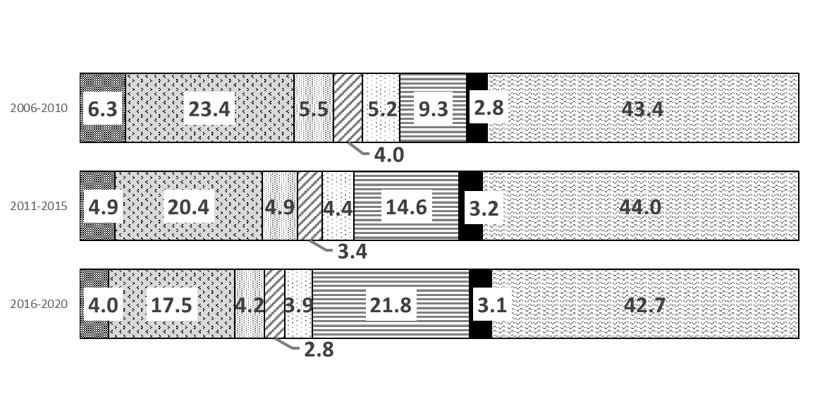
主要国の論文数シェア
<Share of total number of papers in selected countries (Percentage)>

平成28年('16)-
令和２年('20)
合計 8.2百万件
平成23年('11)-
平成27年('15)
合計 6.6百万件
平成18年('06)-
平成22年('10)
合計 5.2百万件
<総数>

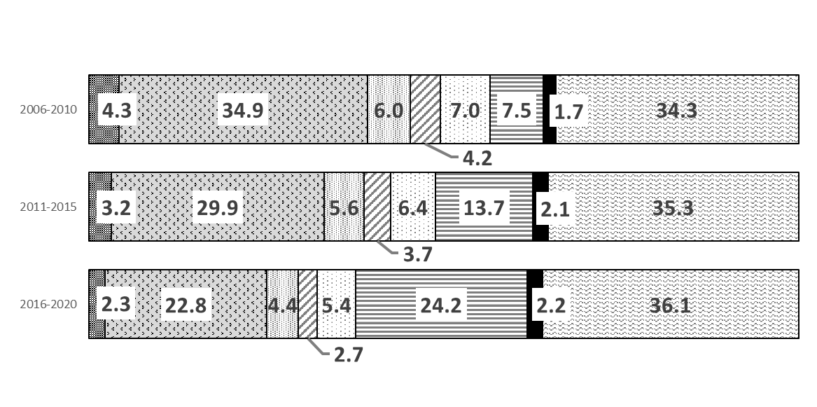

<Top10%論文数>
平成28年('16)-
令和２年('20)
合計 82万件
平成23年('11)-
平成27年('15)
合計 66万件
平成18年('06)-
平成22年('10)
合計 52万件

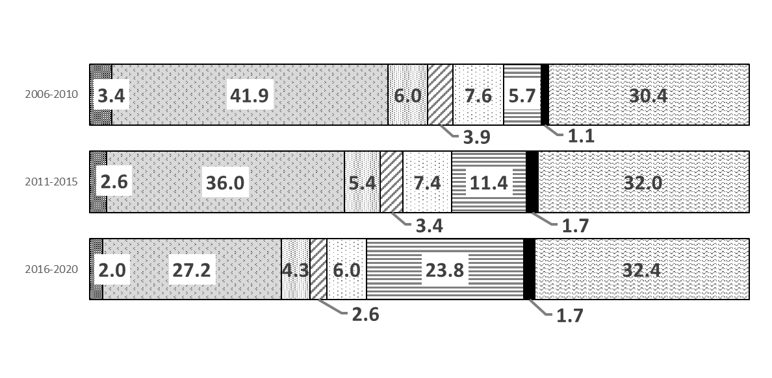

<Top１%論文数>
平成28年('16)-
令和２年('20)
合計 8.2万件
平成23年('11)-
平成27年('15)
合計 6.6万件
平成18年('06)-
平成22年('10)
合計 5.2万件

(注）1 | 各年の値は、全分野での論文数の単年、分数カウント法として算出。５年累積値として表示。
2 | 分析対象は、Article, Reviewとし、年の集計は出版年（Publication year, PY）を用いた。
 | Top10％（及びTop1％）補正論文数は22分野ごとに抽出。分類できない論文は除外して算出。

資料： | 文部科学省 科学技術・学術政策研究所「科学技術指標2022」を基に、文部科学省が加工・作成。

197学位授与数
 |  |  |  |  |  | Science and Technology 197

学 位 授 与 数 （２－１）
Graduate Degrees Award Cumulative Degree Awarded

①学位授与数累計（平成3年6月末） Until June 30, 1991
区 分 | 博 士
 | Doctor's degree |  |  |  |  | 修 士
 | 旧 制 | 新 制
 | Old system univ.(1) | New system university |  |  |  | Master's degree
 |  | 計 | 国立大学 | 公立大学 | 私立大学
 |  | Total | National | Local | Private
計 Total | 89,857 | 175,007 | 116,005 | 14,257 | 44,745 | 449,356
学術 Interdisciplinary studies | … | 1,179 | 1,013 | 82 | 84 | 3,110
文学 Literaure | 1,636 | 2,178 | 1,151 | 86 | 941 | 56,793
教育学 Educational science | … | 638 | 601 | … | 37 | 19,183
神学 Theology | 3 | 23 | … | … | 23 | 2,047
社会学 Sociology | … | 155 | 86 | … | 69 | 2,918
国際学 International science | … | … | … | … | … | 1,850
法学 Law | 848 | 930 | 534 | 31 | 365 | 14,519
政治学 Political science | 7 | 44 | … | … | 44 | 1,719
行政学 Public administration | … | … | … | … | … | 338
経済学 Economics | 610 | 1,212 | 766 | 63 | 383 | 14,343
商学 Commerce | 108 | 353 | 40 | 28 | 285 | 10,189
経営学 Businece management | 25 | 118 | 50 | 20 | 48 | 3,543
理学 Science | 5,830 | 20,369 | 17,656 | 1,267 | 1,446 | 52,046
医学 Medicine | 69,672 | 86,191 | 49,575 | 9,622 | 26,994 | …
医科学 Medical science | … | … | … | … | … | 458
歯学 Dentistry | … | 11,259 | 2,724 | 704 | 7,831 | …
薬学 Pharmacology | 918 | 6,343 | 4,781 | 650 | 912 | 16,297
看護学 Nursing | … | … | … | … | … | 228
保健学 Health care | … | 312 | 291 | … | 21 | 464
衛生学 Hygienics | … | … | … | … | … | 144
栄養学 Dietetics | … | … | … | … | … | 350
工学 Engineering | 6,715 | 30,323 | 25,466 | 1,167 | 3,690 | 194,908
芸術工学 Design engineering | … | … | … | … | … | 331
商船学 Mercantile marine | … | … | … | … | … | 411
農学 Agriculture | 3,287 | 11,809 | 10,558 | 440 | 811 | 29,748
獣医学 Veterinary medicine | 116 | 1,155 | 317 | 97 | 741 | 6,035
(2)
水産学 Fishery | ※ 82 | 416 | 396 | … | 20 | 2,514
家政学 Home economics | … | … | … | … | … | 2,572
芸術学 Fine arts | … | … | … | … | … | 10,437
体育学 Physical education | … | … | … | … | … | 1,861

(1)Degrees awarded up to 1962
(2)Those for forestry

②学位授与数累計（平成3年7月～令和2年3月末） From July 1, 1991 to March 31, 2020
区 分 |  | 博 士
 |  | Doctor's degree |  |  |  | 修 士
 |  | 計 | 国立大学 | 公立大学 | 私立大学 | Master's degree
 |  | Total | National | Local | Private
計 Total |  | 441,711 | 305,232 | 27,400 | 109,079 | 1,862,645
人 文 Humanities |  | 18,955 | 10,269 | 794 | 7,892 | 129,683
社 会 Social Science |  | 21,090 | 10,624 | 1,268 | 9,198 | 220,708
理 学 Science |  | 41,440 | 34,342 | 2,360 | 4,738 | 175,381
工 学 Engineering |  | 102,166 | 83,789 | 3,522 | 14,855 | 823,410
農 学 Agriculture |  | 31,662 | 27,169 | 1,112 | 3,381 | 110,402
保 健 Health |  | 189,054 | 109,207 | 16,688 | 63,159 | 113,041
家 政 Home economics |  | 450 | 78 | 39 | 333 | 7,808
教 育 Education |  | 5,791 | 4,530 | 34 | 1,227 | 122,558
芸 術 Fine arts |  | 2,413 | 1,319 | 324 | 770 | 45,210
その他 Others |  | 28,690 | 23,905 | 1,259 | 3,526 | 114,444

(注) 1 文部科学省高等教育企画課調べ。大学改革支援・学位授与機構が行った学位授与の数は含まれていない。
2 ①表の旧制博士の欄※印の箇所は林学博士。
3 ①表の旧制博士は学位令(明20勅令第13号・明31勅令第344号及び大9勅令第200号)による認可数で,
昭37.3.31をもって終了した総数である。
4 ①表の新制博士は,学校教育法(昭22法律第26号)及び学位規則(昭28文部省令第9号)により昭32年度
から授与されて文部大臣に平3.6.30までに報告された総数である。
5 ②表の博士,修士の授与件数は,平3年7月の学位規則改正後から令2.3.31までに授与され,文部科学大臣に
報告された総数である。

